Foglio1
 | FICHA TECNICA Art. |  | 219
 | Fecha: | 2025-11-12
 | Cod art. | Z0219RAA05000 |  | Barcode: | 8009371021937

Articulo: | Armario Alto 3 puertas

Familia: | GARAGE MIDI
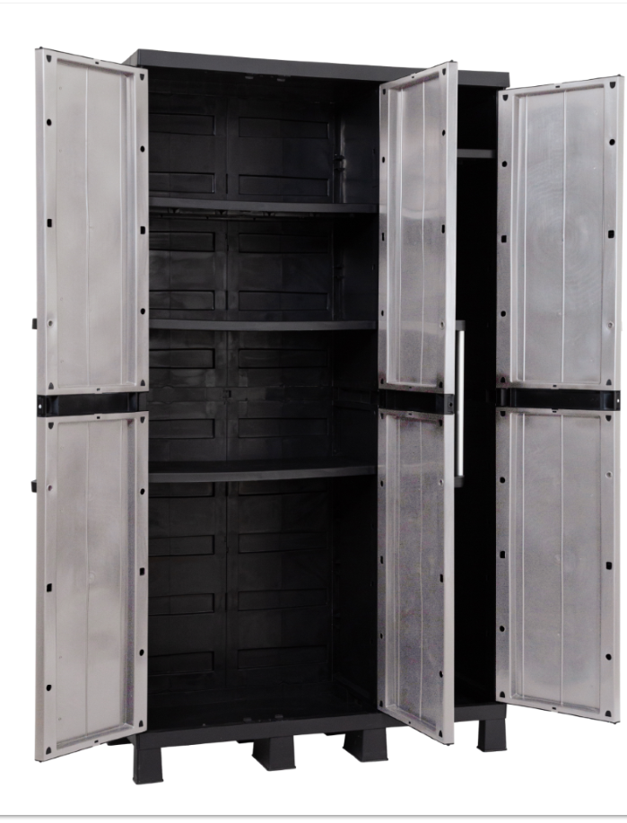
Medidas: | cm 97x37x173h

Embalaje: | cm 98x41x40h

Peso neto | 16.09 Kg

Peso bruto: | 17.75 Kg

Caracteristicas: | El armario GARAGE MIDI de tres puertas es una solución versátil y práctica para organizar artículos del hogar. Sus tres puertas ofrecen fácil acceso a los objetos almacenados e incorporan tiradores metálicos para mayor resistencia y facilidad de apertura y cierre.Las patas incluidas elevan el armario del suelo, protegiendo su contenido de la humedad y el polvo, facilitando la limpieza de la parte inferior. El espacio interior está dividido en compartimentos con estantes de altura regulable, lo que permite organizar las herramientas según sus necesidades. Su construcción en plástico hace que el armario sea ligero y resistente, por lo que resulta ideal para su uso en garajes, sótanos o armarios. Además, el plástico es fácil de limpiar, lo que garantiza un mantenimiento sencillo a lo largo del tiempo. El GARAGE MIDI es una opción práctica y fiable para mantener organizados los artículos del hogar. Predispocición para el candado. Peso max por estante de las 2 puertas: 20 kg. Peso max por estante de la parte escobera: 15 kg.

Notas:

